使用方法
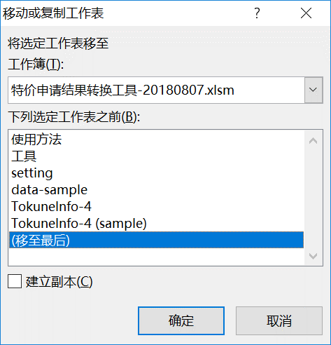
使用方法：
1.打开本工具，启用宏。
2.从SalesForce下载特价的Excel文件。
3.选中下载文件的【TokuneInfo-4】，点击右键，选择【移动或复制】。
4.选择转换工具移动到最后，如果原来就有【TokuneInfo-4】请先删除，并新Copy的sheet命名为【TokuneInfo-4】。
5.选择【工具】sheet，点击【执行格式转换】，执行后将自动打开转换后的PDF文件。

2

3

工具
执行格式转换

setting
2018-08-07
PDF文件目录： | D:\RPA\M图章处理\output
安川LOGO: | D:\RPA\M图章处理\files\yaskawa-logo.png
M图章： | D:\RPA\M图章处理\files\Sign1.bmp

data-sample
 |  | 特价项目答复书

代理商名称: |  | M-珊华电子科技(上海)有限公司 |  |  |  | 供应商名称: |  | 安川电机(中国)有限公司
代理商负责人: |  |  |  |  |  | 特价答复单号: |  | S0005169
特价客户名称: |  | 无锡奥特维科技有限公司 |  |  |  | 答复日期: |  | 2018-06-12
项目名称: |  | 锂电池设备 |  |  |  | 答复人: |  | 金 燕
代理商申请书编号: |  | ASP(SW)20180601

序号 | 品目编号 | 型号 |  | 数量 |  |  | 特价率 | 备注
 |  |  | 单台机械 |  | 特价单价 | 特价复价
 |  |  | 基本配置 |  | (元) | (元)
1 | 100-127-352 | SGMMS-01A3C6E MOTOR 20ABS | 2 | 20 | 1238 | 24760
2 | 100-126-871 | SGPMS-1R5A10A K04-FXXSVP ROHS SHEN | 2 | 20 | 1059 | 21180
3 | 100-127-348 | SGMMS-01ADC6E MOTOR 20INC | 29 | 290 | 1178 | 341620
4 | 100-126-871 | SGPMS-1R5A10A K04-FXXSVP ROHS SHEN | 29 | 290 | 1059 | 307110
5 | 100-127-332 | SGMMS-01ADC6S MOTOR 20INC | 35 | 350 | 663 | 232050
6 | 100-126-871 | SGPMS-1R5A10A K04-FXXSVP ROHS SHEN | 35 | 350 | 1059 | 370650
7 | 100-127-337 | SGMMS-02A3C6S MOTOR 20ABS | 2 | 20 | 792 | 15840
8 | 100-126-871 | SGPMS-1R5A10A K04-FXXSVP ROHS SHEN | 2 | 20 | 1059 | 21180
9 | 100-127-333 | SGMMS-02ADC6S MOTOR 20INC | 3 | 30 | 732 | 21960
10 | 100-126-871 | SGPMS-1R5A10A K04-FXXSVP ROHS SHEN | 3 | 30 | 1059 | 31770
11 | 100-127-354 | SGMMS-04A3C6E MOTOR 20ABS | 4 | 40 | 1268 | 50720
12 | 100-126-872 | SGPMS-2R5A10A K04-FXXSVP ROHS SHEN | 4 | 40 | 1059 | 42360
13 | 100-127-350 | SGMMS-04ADC6E MOTOR 20INC | 23 | 230 | 1208 | 277840
14 | 100-126-872 | SGPMS-2R5A10A K04-FXXSVP ROHS SHEN | 23 | 230 | 1059 | 243570 |  |  | `
15 | 100-127-334 | SGMMS-04ADC6S MOTOR 20INC | 72 | 720 | 762 | 548640
16 | 100-126-872 | SGPMS-2R5A10A K04-FXXSVP ROHS SHEN | 72 | 720 | 1059 | 762480
17 | 100-127-335 | SGMMS-08ADC6S MOTOR 20INC | 3 | 30 | 910 | 27300
18 | 100-126-874 | SGPMS-6R0A10A K04-FXXSVP ROHS SHEN | 3 | 30 | 1374 | 41220
19 | 100-127-351 | SGMMS-08ADC6E MOTOR 20INC | 8 | 80 | 1352 | 108160
20 | 100-126-874 | SGPMS-6R0A10A K04-FXXSVP ROHS SHEN | 8 | 80 | 1374 | 109920
合計 |  |  |  | 3620 |  | 3600330

2018-08-07
说明: | 1.以上特价将从 | 2018-06-12 | 开始执行。 |  |  | 作成 | 承认
 | 2.以上特价有效期为： | 2018-12-12
 | 3.以上特价仅适用于： | 无锡奥特维科技有限公司
 | 4.请严格遵守以上特价按设备成套采购。
 | 5.此项目特价数量采购完为止，特价自动终止。
 | 6.此价格的执行须遵照双方签署的经销合同及管理规程的相关条款。

